注文
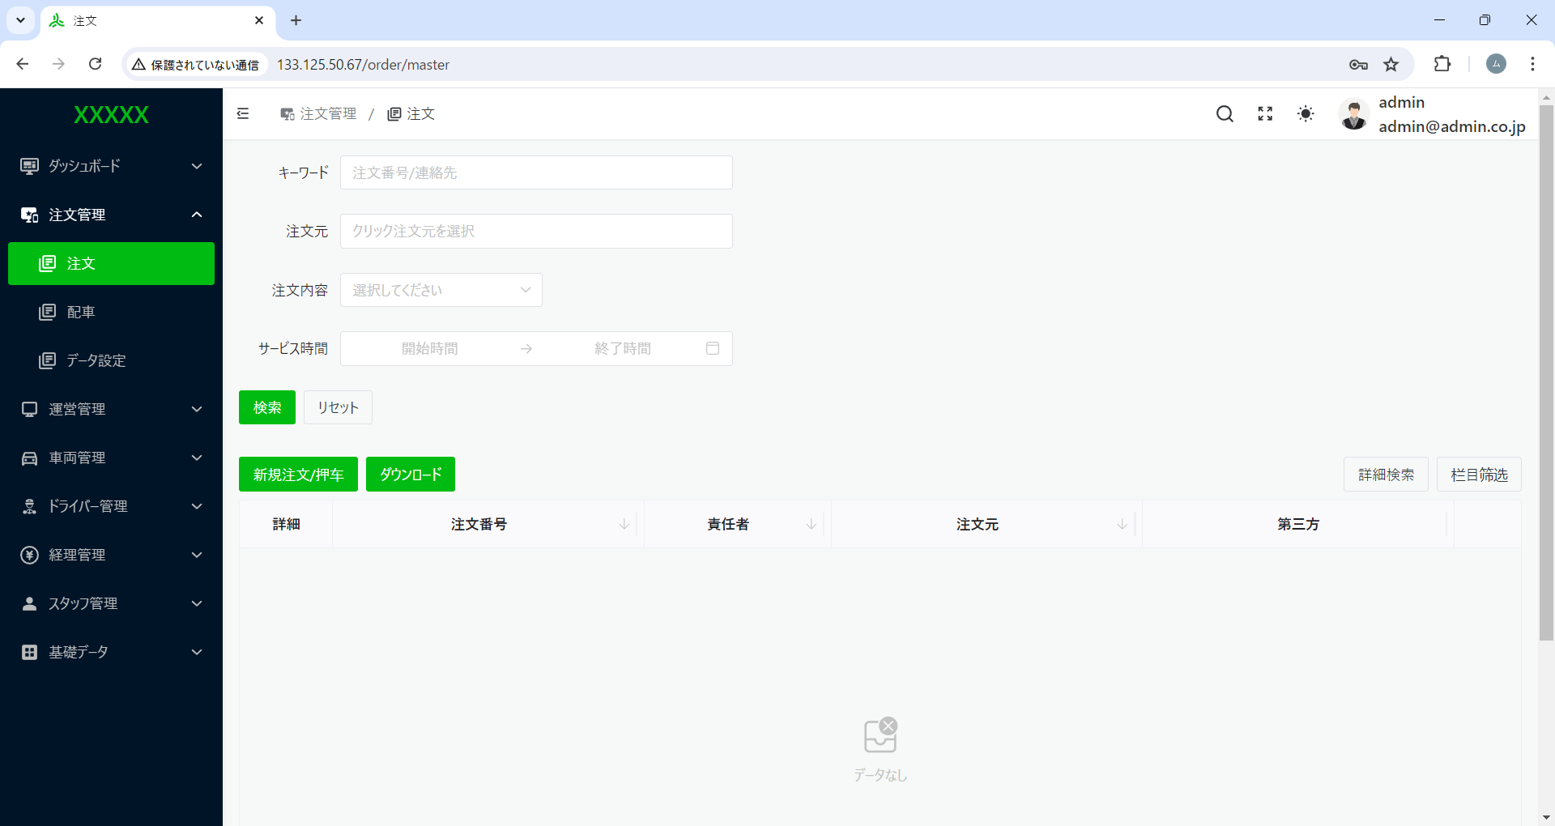

１、日時の制限必要なし。
２、サービズ時間 → サービス日時 へ変更

リセットと検索を押下した場合、常にリセットできるようにする。

デフォルト全一覧を昇順表示。

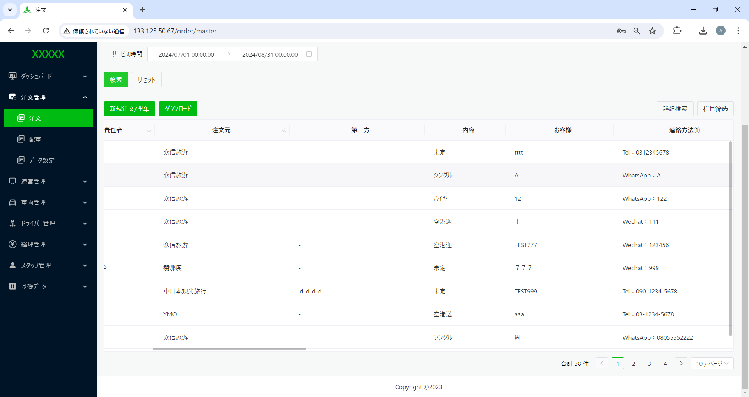

第三方 → 第三者へ変更

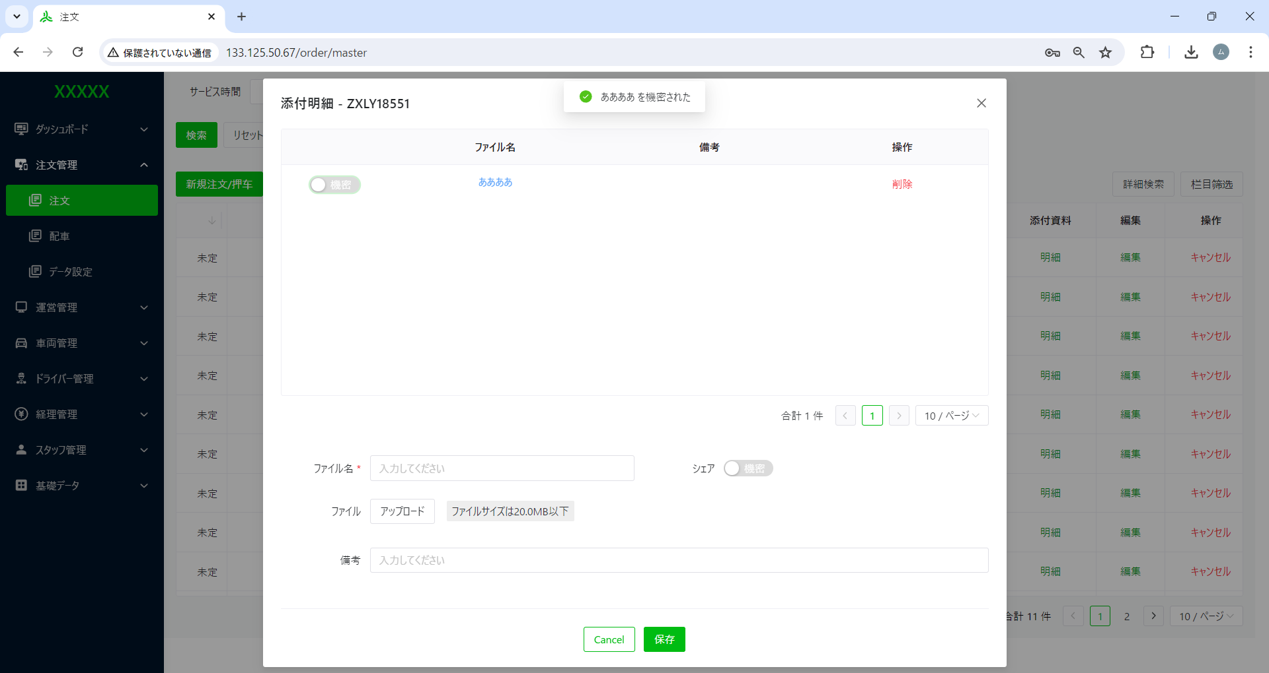

ああああ を秘密された → ああああ を非公開にしました。
へ変更
第三方 → 第三者へ変更

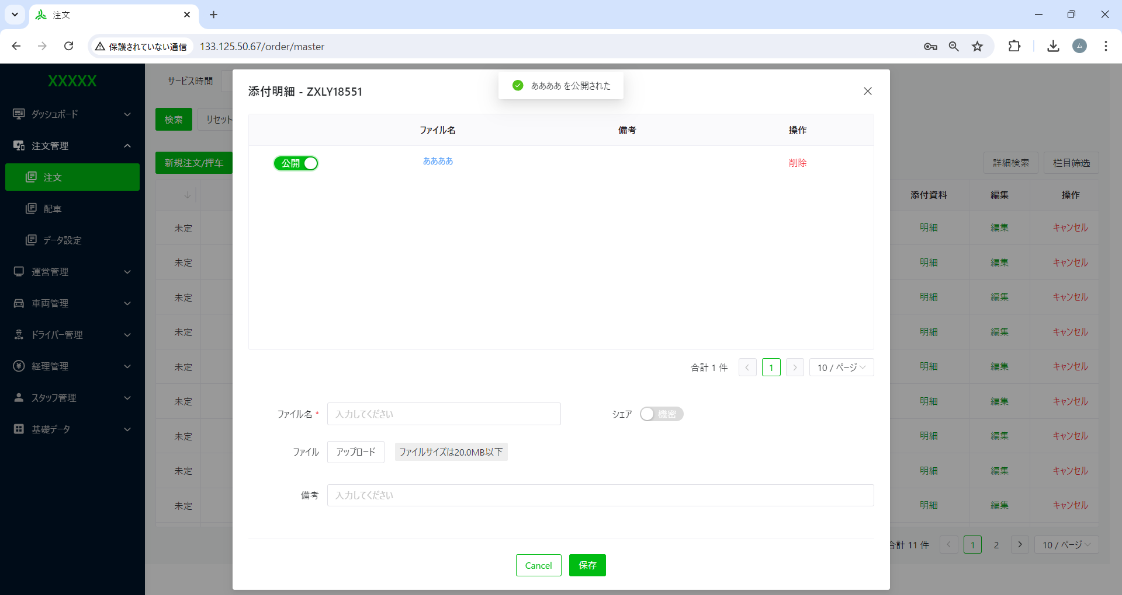

ああああ を公開された → ああああ を公開にしました。
へ変更
第三方 → 第三者へ変更

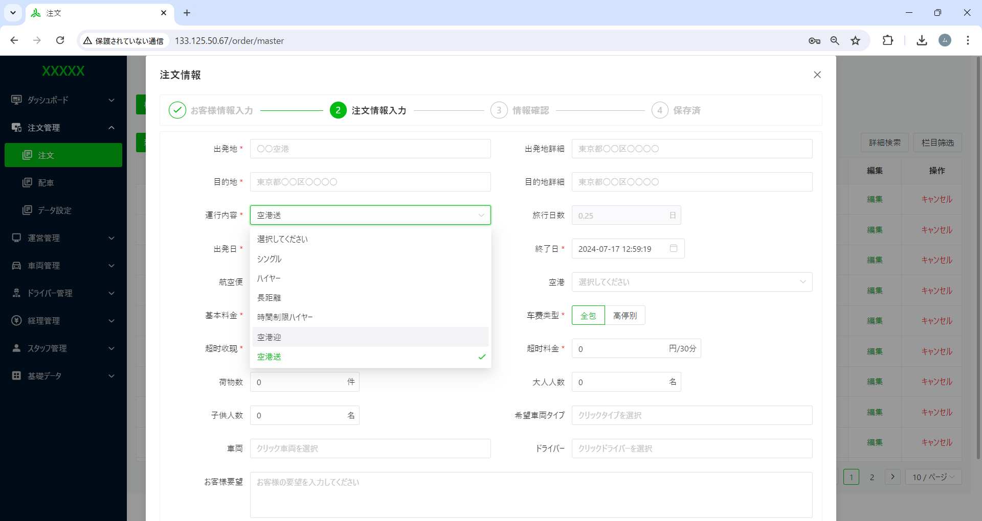

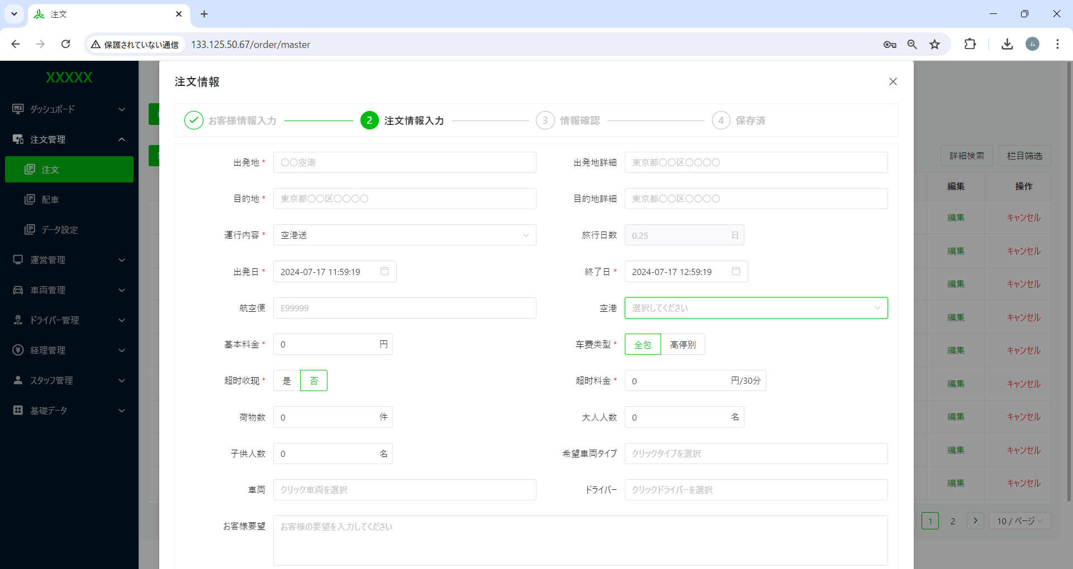

運行内容が「空港迎、空港送」の場合、「航空便と航空項目」を入れ替える
空港、航空便

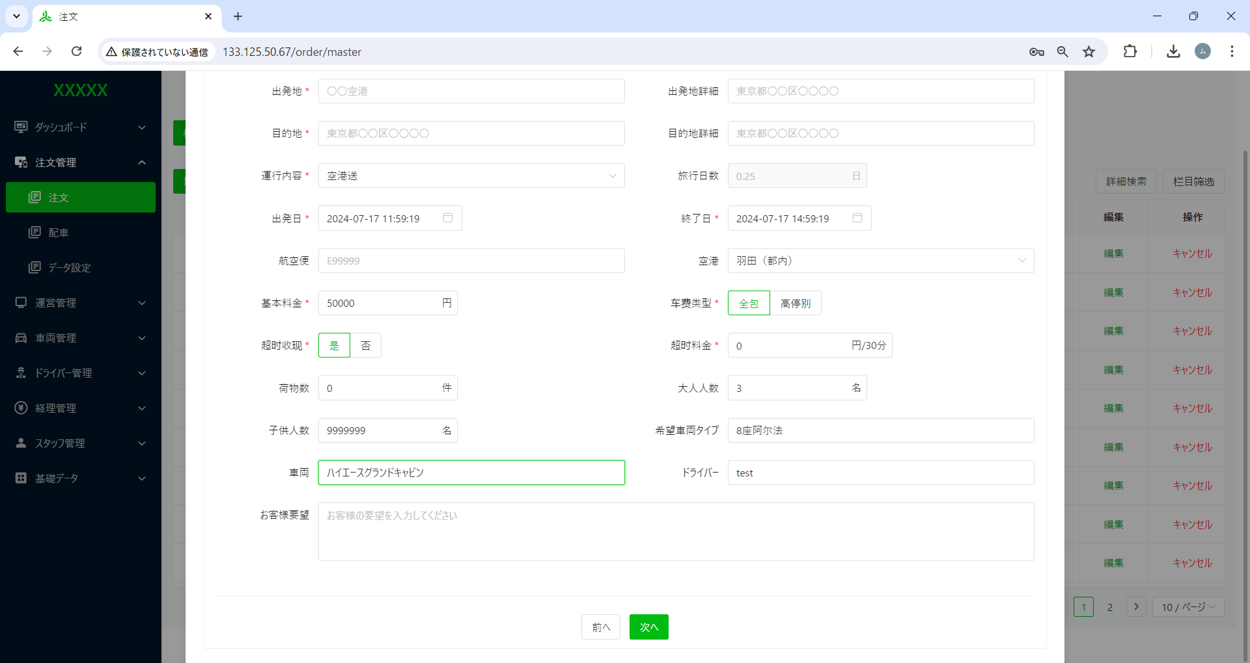

超时收现 → 時間超過料
へ変更
超时料金 → 超過料金
へ変更

料金が永遠に０ 他数字は入らない
時間超過料が【否】の場合、超過料金が固定「0」のはず

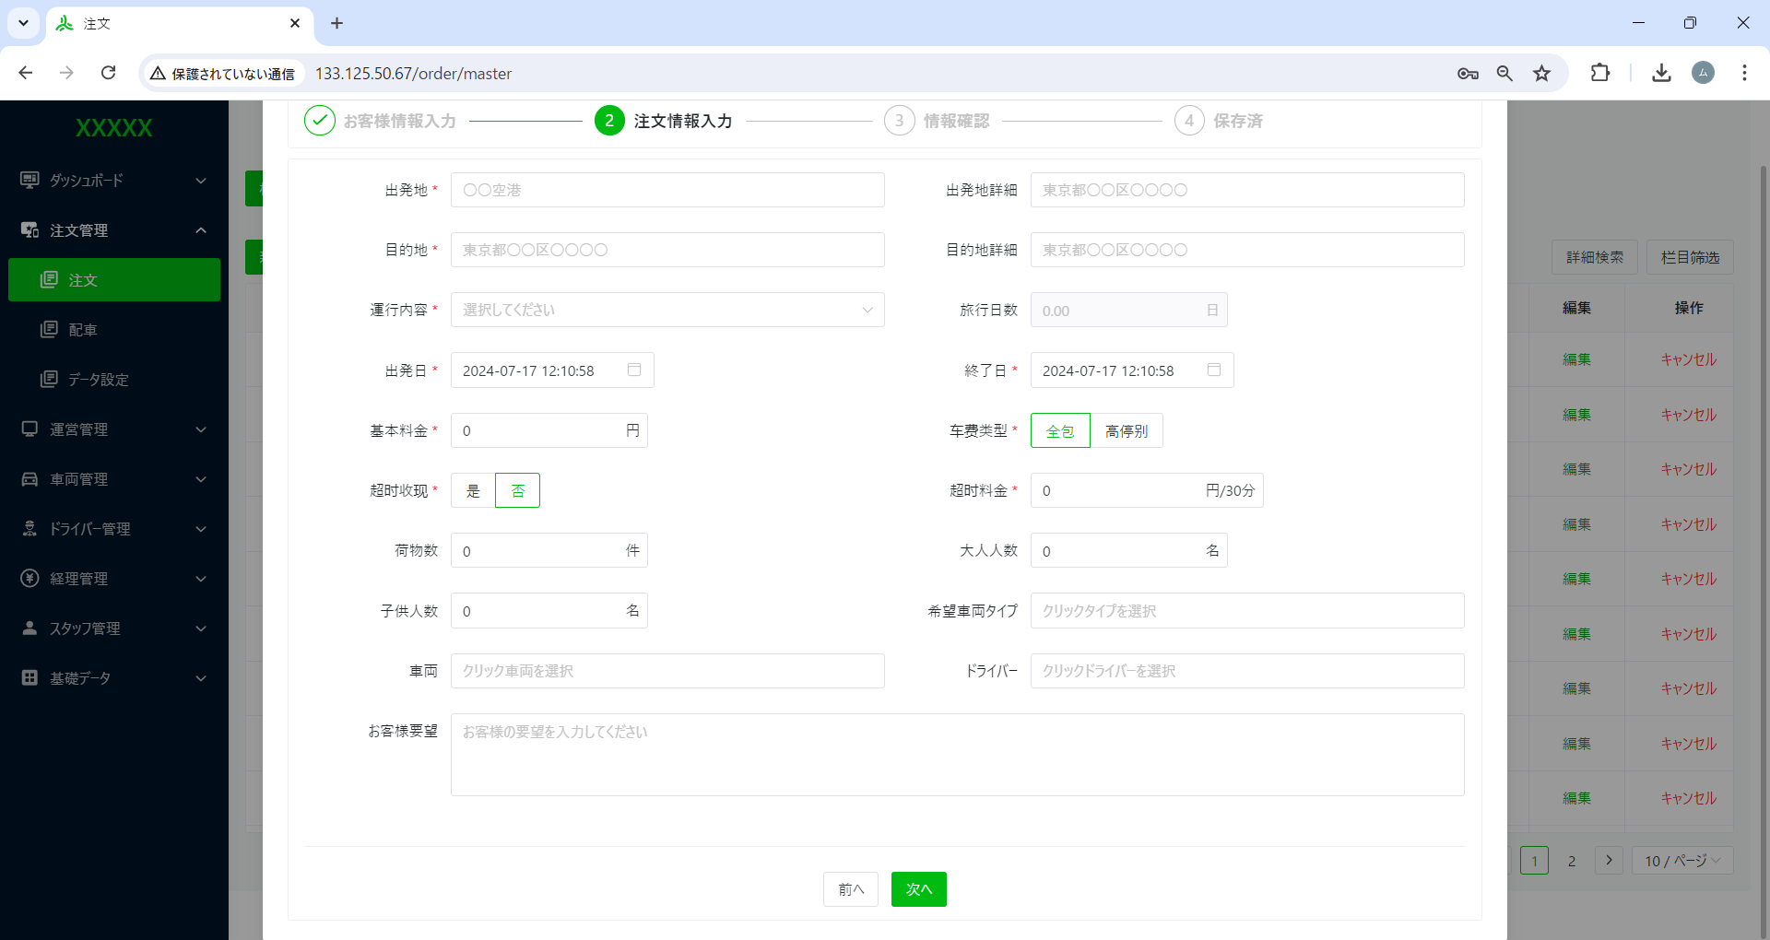

一度「前へ」押下再度注文情報入力画面へ遷移すると先に入力した情報を残して欲しい。

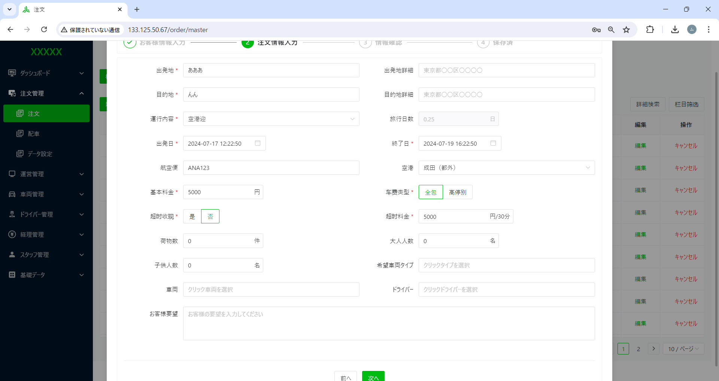

出発日と終了日の時間選択によって
旅行日数は、自動計算設定のはず。
但し、固定の時間設定以外。

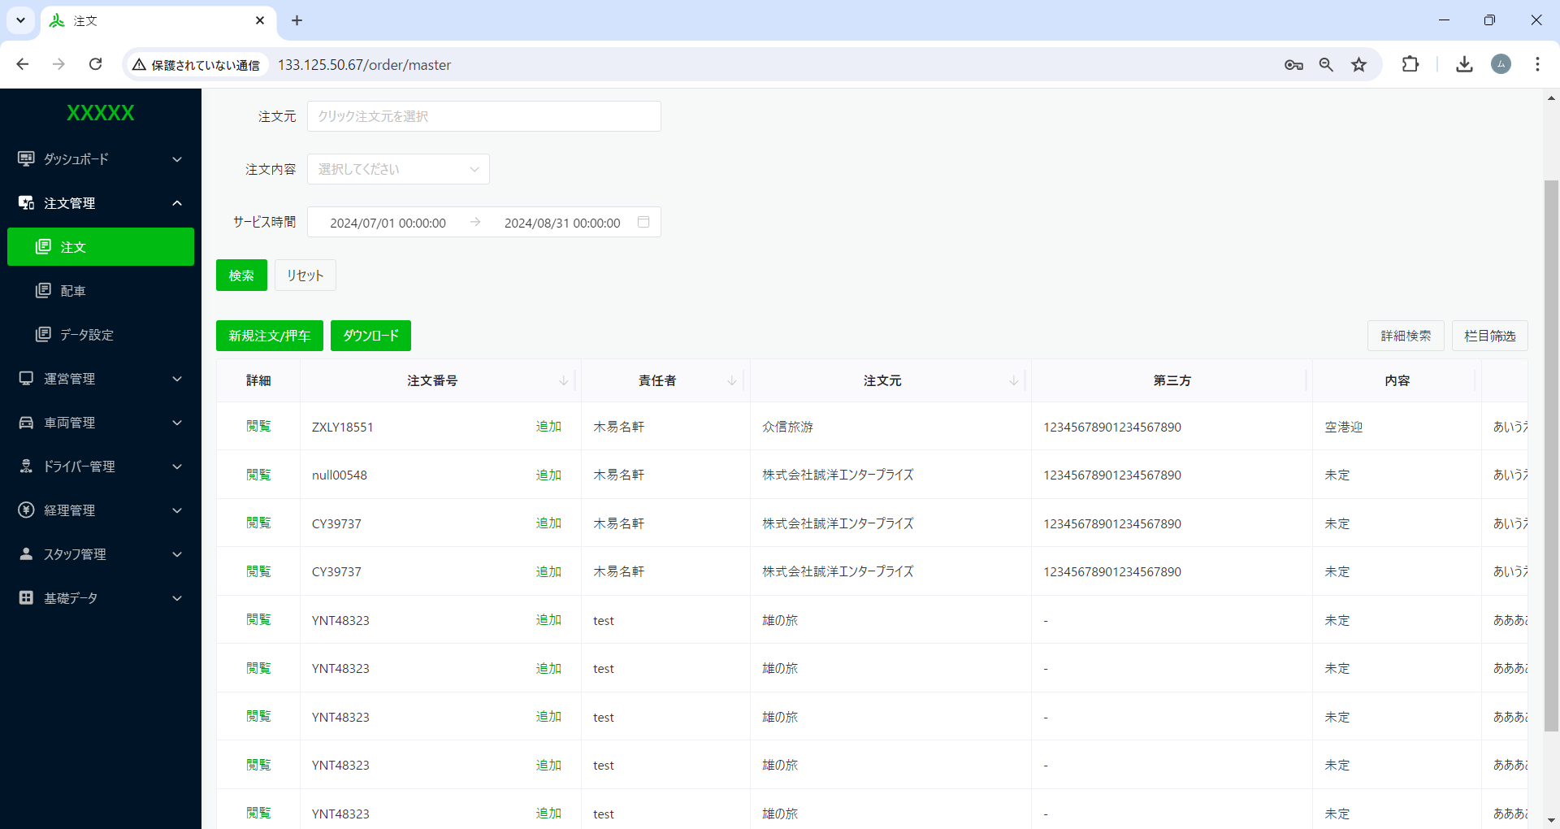

栏目筛选 → 表示項目設定
へ変更
押车 → 押車 へ変更

